Нагрузки
ООО «ГРОССВЕКТОР»
металлические стеллажи и конструкции
https://grossvektor.ru/ info@grossvektor.ru +7(495) 642-54-70
ПРАЙС СТУ
01 января 2019

1. Виды стеллажей СтУ
Стеллаж СтУ с наборными полками |  |  |  | Стеллаж СтУ с полками-вкладышами
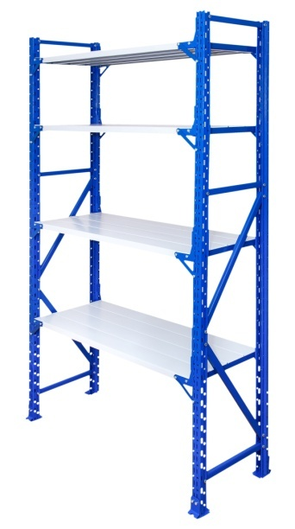
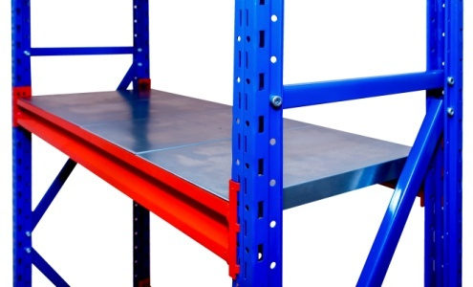
 | Длина, мм: |  |  |  |  |  | Длина, мм:
 | 700, 1000, 1200, 1500, 1800, 2000 |  |  |  |  |  | 750, 1000, 1250, 1500, 1750, 2000,
 |  |  |  |  |  |  | 2250, 2500

 | Глубина, мм: |  |  |  |  |  | Глубина, мм:
 | 300, 400, 500, 600, 700, 800* |  |  |  |  |  | 300, 400, 500, 600, 700, 800, 900,
 |  |  |  |  |  |  | 1000, 1050, 1100

 | Нагрузка на ярус, до 325 кг. см. таблицу нагрузок |  |  |  |  |  | Нагрузка на ярус, до 800 кг. см. таблицу нагрузок

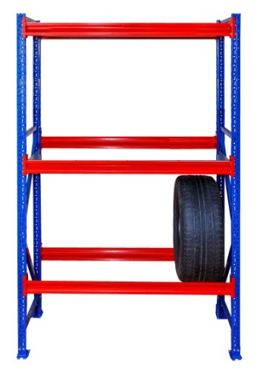
Стеллаж СтУ в балочном исполнении
 |  |  |  | 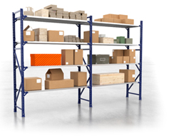 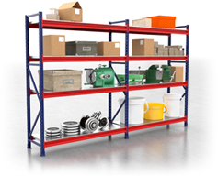
 | Длина, мм:
 | 700, 750, 1000, 1200, 1250, 1500, 1750, 1800, 2000, 2250, 2500

 | Глубина, мм:
 | 300, 400, 500, 600, 700, 800, 900,
 | 1000, 1050, 1100

 | Нагрузка на ярус до 1000 кг. см. таблицу нагрузок

* возможно изготовление большей глубины по запросу
Рамы стеллажей СтУ изготавливаются окрашенными высотой до 4000мм, и оцинкованными высотой до 6000мм. Стандартный цвет рам RAL 5005 (Синий), балок RAL 3000 (красный). Возможно изменение цвета по согласованию.
2. Допускаемые равномернораспределённые нагрузки на ярус стеллажа СтУ с наборными полками, кг.
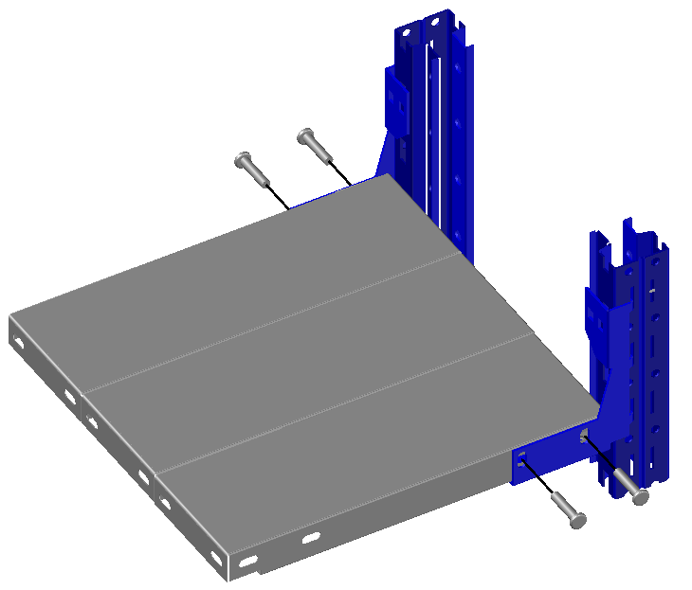
0.5 |  | Глубина секции стеллажа СтУ, мм
 |  | 300 | 400 | 500 | 600 | 700 | 800 | 900 | 1000
Полка-комплект СтУ 0,5 700 |  | 162 | 216 | 206 | 174 | 147 | 125 | - | -
Полка-комплект СтУ 0,5 1000 |  | 120 | 160 | 200 | 174 | 147 | 125 | - | -
Полка-комплект СтУ 0,5 1200 |  | 100 | 132 | 165 | 174 | 147 | 125 | - | -
Полка-комплект СтУ 0,5 1500 |  | 72 | 96 | 120 | 144 | 147 | 125 | - | -
Полка-комплект СтУ 0,5 усиленная 700 |  | 162 | 215 | 270 | 325 | 325 | 325 | 325 | 325
Полка-комплект СтУ 0,5 усиленная 1000 |  | 120 | 160 | 200 | 240 | 280 | 320 | 325 | 325
Полка-комплект СтУ 0,5 усиленная 1200 |  | 100 | 132 | 165 | 200 | 230 | 265 | 300 | 325
Полка-комплект СтУ 0,5 усиленная 1500 |  | 72 | 96 | 120 | 144 | 170 | 190 | 215 | 240
0.7 |  | 300 | 400 | 500 | 600 | 700 | 800 | 900 | 1000
Полка-комплект СтУ 0,7 700 |  | 285 | 243 | 206 | 174 | 147 | 125 | - | -
Полка-комплект СтУ 0,7 1000 |  | 222 | 243 | 206 | 174 | 147 | 125 | - | -
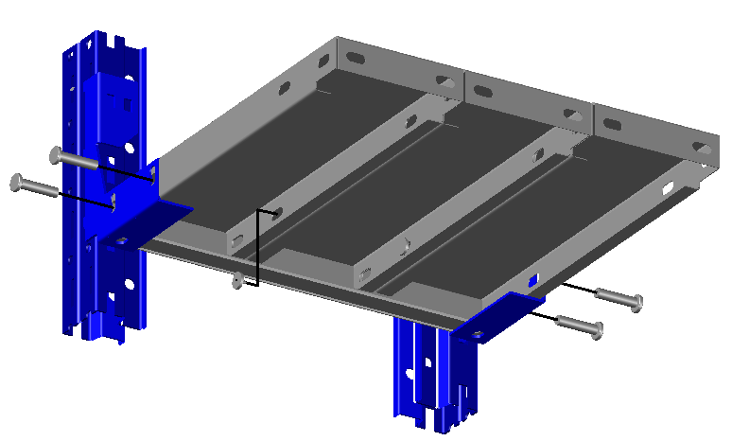
Полка-комплект СтУ 0,7 1200 |  | 180 | 240 | 206 | 174 | 147 | 125 | - | -
Полка-комплект СтУ 0,7 1500 |  | 129 | 172 | 206 | 174 | 147 | 125 | - | -
Полка-комплект СтУ 0,7 1800 |  | 93 | 124 | 155 | 174 | 147 | 125 | - | -
Полка-комплект СтУ 0,7 2000 |  | 75 | 100 | 125 | 150 | 147 | 125 | - | -
Полка-комплект СтУ 0,7 усиленная 700 |  | 300 | 325 | 325 | 325 | 325 | 325 | 325 | 325
Полка-комплект СтУ 0,7 усиленная 1000 |  | 222 | 295 | 325 | 325 | 325 | 325 | 325 | 325
Полка-комплект СтУ 0,7 усиленная 1200 |  | 180 | 240 | 300 | 325 | 325 | 325 | 325 | 325
Полка-комплект СтУ 0,7 усиленная 1500 |  | 129 | 172 | 215 | 260 | 300 | 325 | 325 | 325
Полка-комплект СтУ 0,7 усиленная 1800 |  | 90 | 125 | 155 | 185 | 215 | 250 | 280 | 310
Полка-комплект СтУ 0,7 усиленная 2000 |  | 75 | 100 | 150 | 147 | 125 | 225 | 250 | 250

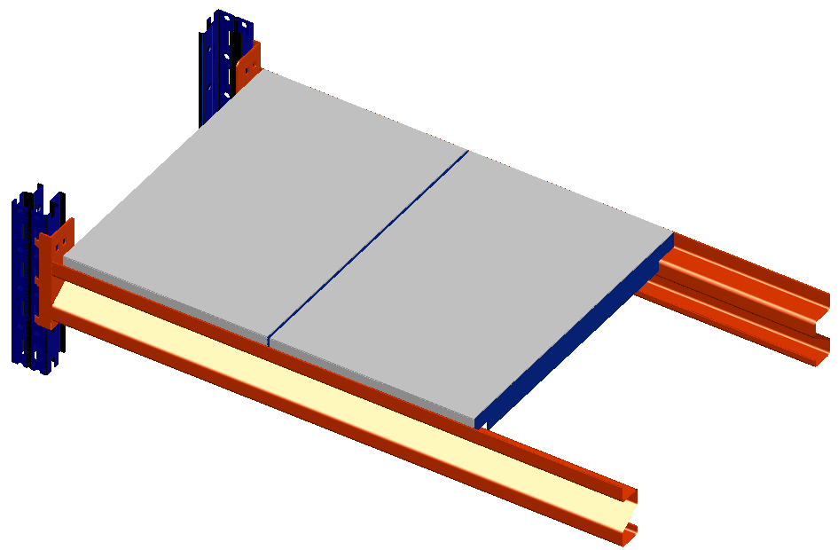
3. Допускаемые равномернораспределённые нагрузки на ярус стеллажа СтУ с полками-вкладышами, кг.
Z | Глубина секции стеллажа СтУ, мм
 | 300 | 400 | 500 | 600 | 700 | 800 | 900 | 1000 | 1100
Балка Z-профиль 750 | 800 | 780 | 600 | 450 | 360 | 300 | 260 | 225 | 195
Балка Z-профиль 1000 | 800 | 800 | 800 | 600 | 480 | 400 | 350 | 300 | 260
Балка Z-профиль 1250 | 800 | 800 | 800 | 750 | 600 | 500 | 435 | 375 | 325
Балка Z-профиль 1500 | 800 | 800 | 800 | 800 | 720 | 600 | 520 | 450 | 390
Балка Z-профиль 1750 | 750 | 750 | 750 | 750 | 750 | 700 | 610 | 525 | 455
Балка Z-профиль 2000 | 660 | 660 | 660 | 660 | 660 | 660 | 660 | 600 | 520
Балка Z-профиль 2250 | 600 | 600 | 600 | 600 | 600 | 600 | 600 | 600 | 585
Балка Z-профиль 2500 | 450 | 450 | 450 | 450 | 450 | 450 | 450 | 450 | 450

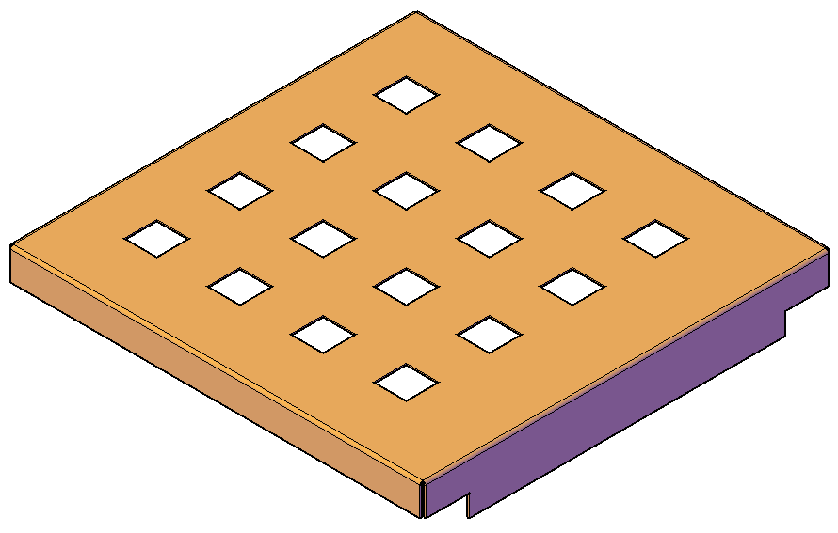
4. Допускаемые равномернораспределённые нагрузки на ярус стеллажа СтУ с полками-вкладышами перфорированными, кг.
Длина, мм | Глубина секции стеллажа СтУ, мм
 | 300 | 400 | 500 | 600 | 700 | 800 | 900 | 1000 | 1100
Балка Z-профиль 750 | 800 | 702 | 540 | 405 | 320 | 270 | 230 | 200 | 175
Балка Z-профиль 1000 | 800 | 800 | 720 | 540 | 430 | 360 | 315 | 270 | 230
Балка Z-профиль 1250 | 800 | 800 | 800 | 675 | 540 | 450 | 390 | 335 | 290
Балка Z-профиль 1500 | 800 | 800 | 800 | 800 | 645 | 540 | 465 | 405 | 350
Балка Z-профиль 1750 | 750 | 750 | 750 | 750 | 750 | 630 | 545 | 470 | 405
Балка Z-профиль 2000 | 660 | 660 | 660 | 660 | 660 | 660 | 620 | 540 | 465
Балка Z-профиль 2250 | 600 | 600 | 600 | 600 | 600 | 600 | 600 | 600 | 525
Балка Z-профиль 2500 | 450 | 450 | 450 | 450 | 450 | 450 | 450 | 450 | 450

5. Допускаемые равномернораспределённые нагрузки на ярус стеллажа СтУ в балочном исполнении, кг.
Длина балки Z- профиля, мм |  | 750 | 1000 | 1250 | 1500 | 1750 | 2000 | 2250 | 2500
Накрузка на ярус,кг |  | 1000 | 1000 | 1000 | 900 | 750 | 660 | 600 | 450

6. Рекомендуемая глубина рамы СтУ для хранения автомобильных дисков и автошин
Глубина рамы, мм |  |  |  | 300 | 400 | 500 | 600 | 700 | 800
Диск, Радиус |  |  |  | R12-17 | R13-22 | R17-22 | - | - | -
Шина, Радиус |  |  |  | R12-14 | R12-22 | R12-22 | R14-22 | R15-22 | R17-22

7. Допустимые максимальные нагрузки на стеллажную секцию в зависимости от положения первого нижнего яруса, кг.
Положение нижней полки от пола и растояние между последующими, мм | 300 | 400 | 500 | 600 | 700 | 800 | 900 | 1000 | 1500
Максимально допустимая нагрузка на секцию из 4х пролётов (100%), кг | 2800 | 2700 | 2600 | 2500 | 2350 | 2250 | 2050 | 1850 | 1300
Максимально допустимая нагрузка на секцию из 3х пролётов (93%), кг | 2600 | 2500 | 2400 | 2300 | 2200 | 2050 | 1900 | 1700 | 1200
Максимально допустимая нагрузка на секцию из 2х пролётов (87%), кг | 2400 | 2300 | 2250 | 2150 | 2050 | 1950 | 1750 | 1600 | 1100
Максимально допустимая нагрузка на отдельностоящую секцию (80%), кг | 2250 | 2160 | 2080 | 2000 | 1900 | 1800 | 1650 | 1500 | 1050

Положение нижней полки от пола, мм | 100 | 100 | 100 | 100 | 100 | 100 | 100 | 100 | 100
Растояние между последующими полками, мм | 300 | 400 | 500 | 600 | 700 | 800 | 900 | 1000 | 1500
Максимально допустимая нагрузка на секцию из 4х пролётов (100%), кг | 3000 | 2950 | 2900 | 2850 | 2750 | 2600 | 2500 | 2250 | 1600
Максимально допустимая нагрузка на секцию из 3х пролётов (93%), кг | 2750 | 2700 | 2700 | 2650 | 2550 | 2400 | 2300 | 2050 | 1500
Максимально допустимая нагрузка на секцию из 2х пролётов (87%), кг | 2600 | 2550 | 2550 | 2500 | 2350 | 2250 | 2150 | 1950 | 1400
Максимально допустимая нагрузка на отдельностоящую секцию (80%), кг | 2400 | 2350 | 2350 | 2300 | 2200 | 2100 | 2000 | 1800 | 1300
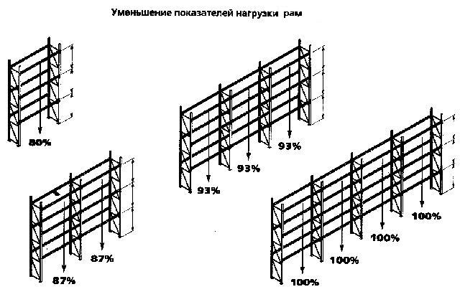

Максимальная нагрузка на ярус при глубине стеллажа в зависимости от типа настила приведена в таблице нагрузок. Минимальное рекомендованное количество полок в пролете – 4 шт. ( высота стеллажа -2000мм.), максимальное – не ограничено, при условии соблюдения суммарной допустимой нагрузки на стеллажную секцию, согласно данных, приведенных в таблице. Максимальная нагрузка по полкам должна быть распределена либо равномерно, либо с уменьшением по высоте. Неравномерность нагрузки на полку не более 10%. Приведенные нагрузки –статические, удары и толчки не допустимы. Несимметричная (односторонняя) нагрузка на полку может составлять не более 0,7% от симметричной.

Балки и Полки-вкладыши
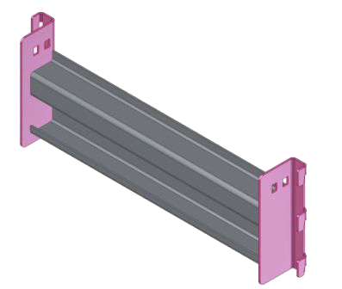
Стеллаж СтУ в балочном варианте
Наименование | Цена за ед. | 0% | Цена со скидкой | Стандартное покрытие | Примечание
Балка СтУ Z П 700х80х30 | 277.00 ₽ | 0% | 277.00 ₽ | RAL 3000 | Комбинируется с полкой-комплектом СтУ 700
Балка СтУ Z П 750х80х30 | 290.00 ₽ | 0% | 290.00 ₽ | RAL 3000 | Для 3 полок-вкладышей СтУ Lx250
Балка СтУ Z П 1000х80х30 | 363.00 ₽ | 0% | 363.00 ₽ | RAL 3000 | Комбинируется с полкой-комплектом СтУ 1000 / для 4-х полок-вкладышей СтУ Lx250
Балка СтУ Z П 1200х80х30 | 413.00 ₽ | 0% | 413.00 ₽ | RAL 3000 | Комбинируется с полкой-комплектом СтУ 1200
Балка СтУ Z П 1250х80х30 | 426.00 ₽ | 0% | 426.00 ₽ | RAL 3000 | Для 5-и полок-вкладышей СтУ Lx250
Балка СтУ Z П 1500х80х30 | 488.00 ₽ | 0% | 488.00 ₽ | RAL 3000 | Комбинируется с полкой-комплектом СтУ 1500 / для 6-и полок-вкладышей СтУ Lx250
Балка СтУ Z П 1525х80х30 | 498.00 ₽ | 0% | 498.00 ₽ | RAL 3000 | Под оптимальный распил фанеры
Балка СтУ Z П 1750х80х30 | 561.00 ₽ | 0% | 561.00 ₽ | RAL 3000 | Для 7-и полок-вкладышей СтУ Lx250
Балка СтУ Z П 1800х80х30 | 574.00 ₽ | 0% | 574.00 ₽ | RAL 3000 | Комбинируется с полкой-комплектом СтУ 1800
Балка СтУ Z П 1830х80х30 | 585.00 ₽ | 0% | 585.00 ₽ | RAL 3000 | Под оптимальный распил фанеры
Балка СтУ Z П 2000х80х30 | 623.00 ₽ | 0% | 623.00 ₽ | RAL 3000 | Для 8-и полок-вкладышей СтУ Lx250
Балка СтУ Z П 2250х80х30 | 685.00 ₽ | 0% | 685.00 ₽ | RAL 3000 | Для 9-и полок-вкладышей СтУ Lx250
Балка СтУ Z П 2500х80х30 | 747.00 ₽ | 0% | 747.00 ₽ | RAL 3000 | Для 10-и полок-вкладышей СтУ Lx250
Балка СтУ Z 700х80х30 | 277.00 ₽ | 0% | 277.00 ₽ | RAL 3000
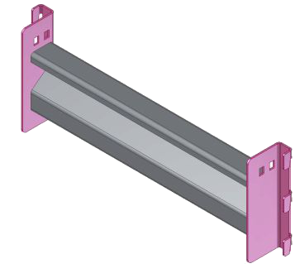
Балка СтУ Z 750х80х30 | 290.00 ₽ | 0% | 290.00 ₽ | RAL 3000
Балка СтУ Z 1000х80х30 | 363.00 ₽ | 0% | 363.00 ₽ | RAL 3000
Балка СтУ Z 1200х80х30 | 413.00 ₽ | 0% | 413.00 ₽ | RAL 3000
Балка СтУ Z 1250х80х30 | 426.00 ₽ | 0% | 426.00 ₽ | RAL 3000
Балка СтУ Z 1500х80х30 | 488.00 ₽ | 0% | 488.00 ₽ | RAL 3000
Балка СтУ Z 1525х80х30 | 498.00 ₽ | 0% | 498.00 ₽ | RAL 3000
Балка СтУ Z 1750х80х30 | 561.00 ₽ | 0% | 561.00 ₽ | RAL 3000
Балка СтУ Z 1800х80х30 | 574.00 ₽ | 0% | 574.00 ₽ | RAL 3000
Балка СтУ Z 1830х80х30 | 585.00 ₽ | 0% | 585.00 ₽ | RAL 3000
Балка СтУ Z 2000х80х30 | 623.00 ₽ | 0% | 623.00 ₽ | RAL 3000
Балка СтУ Z 2250х80х30 | 685.00 ₽ | 0% | 685.00 ₽ | RAL 3000
Балка СтУ Z 2500х80х30 | 747.00 ₽ | 0% | 747.00 ₽ | RAL 3000
Полка-вкладыш СтУ 300 | 87.00 ₽ | 0% | 87.00 ₽ | Оц. | Для рам глубиной 300 (290х250)
Полка-вкладыш СтУ 400 | 113.00 ₽ | 0% | 113.00 ₽ | Оц. | Для рам глубиной 400 (390х250)
Полка-вкладыш СтУ 500 | 137.00 ₽ | 0% | 137.00 ₽ | Оц. | Для рам глубиной 500 (490х250)
Полка-вкладыш СтУ 600 | 162.00 ₽ | 0% | 162.00 ₽ | Оц. | Для рам глубиной 600 (590х250)
Полка-вкладыш СтУ 700 | 187.00 ₽ | 0% | 187.00 ₽ | Оц. | Для рам глубиной 700 (690х250)
Полка-вкладыш СтУ 800 | 212.00 ₽ | 0% | 212.00 ₽ | Оц. | Для рам глубиной 800 (790х250)
Полка-вкладыш СтУ 900 | 237.00 ₽ | 0% | 237.00 ₽ | Оц. | Для рам глубиной 900 (890х250)
Полка-вкладыш СтУ 1000 | 261.00 ₽ | 0% | 261.00 ₽ | Оц. | Для рам глубиной 1000 (990х250)
Полка-вкладыш СтУ 1100 | 286.00 ₽ | 0% | 286.00 ₽ | Оц. | Для рам глубиной 1100 (1090х250)
Полка-вкладыш перфорированная СтУ 300 | 106.00 ₽ | 0% | 106.00 ₽ | Оц. | Для рам глубиной 300 (290х250)
Полка-вкладыш перфорированная СтУ 400 | 131.00 ₽ | 0% | 131.00 ₽ | Оц. | Для рам глубиной 400 (390х250)
Полка-вкладыш перфорированная СтУ 500 | 156.00 ₽ | 0% | 156.00 ₽ | Оц. | Для рам глубиной 500 (490х250)
Полка-вкладыш перфорированная СтУ 600 | 181.00 ₽ | 0% | 181.00 ₽ | Оц. | Для рам глубиной 600 (590х250)
Полка-вкладыш перфорированная СтУ 700 | 193.00 ₽ | 0% | 193.00 ₽ | Оц. | Для рам глубиной 700 (690х250)
Полка-вкладыш перфорированная СтУ 800 | 222.00 ₽ | 0% | 222.00 ₽ | Оц. | Для рам глубиной 800 (790х250)
Полка-вкладыш перфорированная СтУ 900 | 255.00 ₽ | 0% | 255.00 ₽ | Оц. | Для рам глубиной 900 (890х250)
Полка-вкладыш перфорированная СтУ 1000 | 280.00 ₽ | 0% | 280.00 ₽ | Оц. | Для рам глубиной 1000 (990х250)
Полка-вкладыш перфорированная СтУ 1100 | 305.00 ₽ | 0% | 305.00 ₽ | Оц. | Для рам глубиной 1100 (1090х250)
* цвет покрытия балок может быть заменен на RAL 5005 без доплаты
на RAL 7035 на партию более 500 балок - без доплат

